Rembates iela_Lielvārde
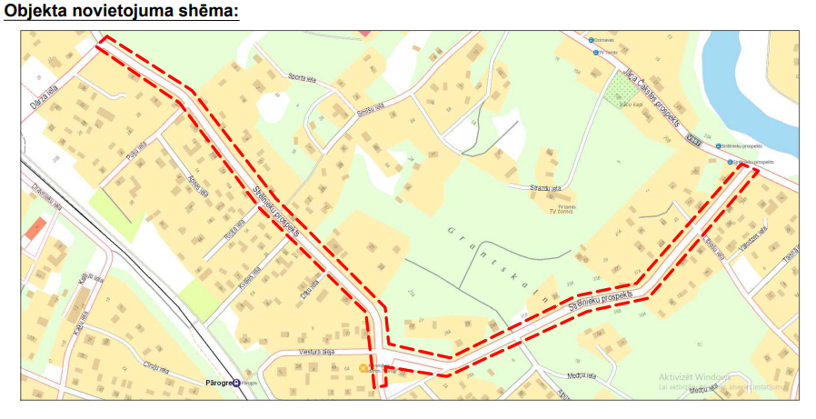
 |  | Pielikums Ogres novada pašvaldības domes 1.09.2022. ārkārtas sēdes lēmumam (protokols Nr.20;3.)

Informācija par pašvaldības investīciju projektu Covid-19 izraisītās krīzes seku mazināšanai un novēršanai

1. | Investīciju projekta nosaukums | Ogres valstspilsētas Strēlnieku prospekta seguma pārbūve.
2. | Investīciju projekta mērķis (norādot arī attiecīgo Ministru kabineta 2022. gada 22. februāra noteikumu Nr. 143 "Noteikumi par kritērijiem un kārtību, kādā 2022. gadā tiek izvērtēti un izsniegti valsts aizdevumi pašvaldībām Covid-19 izraisītās krīzes seku mazināšanai un novēršanai" (turpmāk - noteikumi) apakšpunktu) | 3.1.2. pašvaldības transporta infrastruktūras (ielas, ceļi, veloceļi, gājēju ietves, dzelzceļa infrastruktūra, viedie risinājumi satiksmes drošībai un organizēšanai, kā arī uzlādes infrastruktūra bezemisiju transportlīdzekļiem (darbināmi ar elektroenerģiju), inženierkomunikācijas (inženierkomunikācijām jābūt pašvaldības īpašumā) un stāvlaukumi, ja tie saistīti ar attiecīgajā investīciju projektā iekļauto ielu vai ceļu, u. c. transporta infrastruktūru) būvniecībai vai pārbūvei, ja investīciju projektā plānoto būvdarbu valsts aizdevuma izmaksas par transporta infrastruktūras 1 km nepārsniedz: 3.1.2.1. 1 100 000 euro; 3.1.2.2. 1 500 000 euro pilsētu teritorijā, ja investīciju projektā atbilstoši šajā apakšpunktā minētajiem nosacījumiem tiek plānoti ieguldījumi arī inženierkomunikācijās un to būvniecības vai pārbūves izmaksas attiecīgā investīciju projekta ietvaros nepārsniedz 30 procentus no kopējām būvdarbu izmaksām;
 |  | Projekta mērķis ir Ogres novada, Ogres valstspilsētas Strēlnieku prospekta (kad. apz. 74130010692, 74130010693) seguma pārbūve posmā no Dārza ielas līdz Jāņa Čakstes prospektam. Posma garums: 1.275 km. Projekta mērķis atbilst noteikumu 3.1.2.punktam - pašvaldības transporta infrastruktūras (ielas) pārbūve. Projekts paredz: - Brauktuves seguma atjaunošana; - Ietves seguma atjaunošana/izbūve; - Sadzīves kanalizācijas izbūve; - Ūdensvada izbūve; - Lietus ūdens kanalizācijas izbūve; - Nobrauktuvju atjaunošana un izbūve; - Ātrumvaļņa izbūve; - Esošo inženierkomunikāciju aizsardzība; - Labiekārtojuma elementu izbūve; - Zaļās zonas sakārtošana. - Satiksmes organizācijas elementu izbūve; Kopējās inženierkomunikāciju izmaksas veido 8,50% no kopējām būvdarbu izmaksām.
3. | Atbilstība pašvaldības attīstības programmas investīciju plānam (norādot tīmekļvietni, kur pieejams aktuālais investīciju plāns, un atsauci uz konkrētu punktu investīciju plānā) | Projekts “Strēlnieku prospekta pārbūve” iekļauts Ogres novada Attīstības programmas 2014.-2020.gadam III daļas Rīcības un investīciju plāna 2018.-2020.gadam Investīciju plānā 2018.-2020.gadam (pieejams Valsts vienotajā ģeotelpiskās informācijas portālā: https://tapis.gov.lv/tapis/lv/downloads/144104) 3.sadaļas “3.ilgtermiņa prioritāte – Vidi saudzējošā infrastruktūra” 3.2.195.punktā.
4. | Investīciju projekta kopējās būvdarbu izmaksas* (noteikumu 3.1.2. apakšpunktā minētajā gadījumā atsevišķi norāda izmaksas par inženierkomunikācijām, ja tādas ir), bet noteikumu 3.1.4., 3.1.10., 3.1.11. un 3.1.12. apakšpunktā minētajā gadījumā - kopējās investīciju projekta izmaksas, tai skaitā: | 1,450,689.42
4.1. | aizņēmuma kopējais apmērs, tai skaitā: | 1,233,086.01
4.1.1. | 2022. gadam | 616,543.01
4.1.2. | 2023. gadam | 616,543.00
4.2. | pašvaldības budžeta līdzfinansējuma kopējais apmērs, tai skaitā: | 217,603.41
4.2.1. | 2022. gadam | 108,801.71
4.2.2. | 2023. gadam | 108,801.70
4.3. | Izmaksas par inženierkomunikācijām | 123,378.68
5 | Neattiecināmās izmaksas, ja tādas ir, un to finansēšanas avots (netiek ieskaitītas projekta kopējās izmaksās), tai skaitā: | 1800.00
5.1. | 2022. gadam | 900
5.2. | 2023. gadam | 900
5.3. | neattiecināmo izmaksu finansēšanas avots | Pašvaldības budžeta finansējums par autoruzraudzību.
6 | Investīciju projekta uzsākšanas un pabeigšanas mēnesis, gads | 09.2022. - 12.2023.
7 | Investīciju projekta tehniskā gatavība** (būvprojekta gatavība, ja tāds ir nepieciešams, vai cits dokumentu kopums, kas apliecina projekta gatavību, tai skaitā attiecināmajos gadījumos norādot Būvniecības informācijas sistēmā esošās būvniecības lietas numuru). Ja nav attiecināms, pašvaldība iesniedz apliecinājumu, ka paredzētā investīciju projekta īstenošanai būvniecības ieceres dokumenti nav nepieciešami | Projekta lietas numurs Būvniecības informācijas sistēmā: BIS-BL-448963-10240. Būvatļauja 31.08.2022, Nr. BIS-BL-448963-10240.
8 | Investīciju projekta īstenošanas, plānoto pasākumu un to izmaksu ekonomiskais un ilgtspējas pamatojums, iekļaujot noteikumu 4.7. apakšpunktā minēto informāciju | Projekta ietvaros Ogres novada, Ogres valstspilsētā tiks veikta Strēlnieku prospekta seguma pārbūve posmā no Dārza ielas līdz Jāņa Čakstes prospektam. Posma garums pilsētā: 1.275 km, ārpus pilsētas: 0 m. Iela atbilstoši ieteikumiem „Ceļu tīkla plānošana” pieskaitāma DIV kategorijai, kuras funkcija ir piekļuves un uzturēšanās iela. Strēlnieku prospekta, Ogrē uzturēšanas izmaksas trīs gadus pirms pirms projekta īstenošanas veidoja kopā 28032 EUR un plānotā Strēlnieku prospekta uzturēšanas summa 10 gadu periodā pēc investīciju projekta īstenošanas ir 145 068 EUR ar PVN. Projektam nav ietekme uz klimata pārmaiņu mazināšanu vai pielāgošanos klimata pārmaiņām. Esošajā situācijā Strēlnieku prospekta tehniskais stāvoklis un satiksmes drošības līmenis ir neapmierinošs. Strēlnieku prospekta posmam esošā brauktuve ir asfaltbetona seguma platumā no 4.40 m līdz 6.30m. Posmā no Dārza ielas līdz Puķu ielai gājēju celiņs ir ajaunots un nav nepieciešama tā atjaunošana. Laika gaitā transporta slodzes un atmosfēras nokrišņu ietekmē ir izveidojušās bedres un iesēdumi uz brauktuves, kas pasliktina pārvietošanās kvalitāti. Esošajā situācijā projektētajai ielai slēgtā lietus ūdens atvade nav izbūvēta. Lietus ūdens krājas ceļa malās vai tiek novadīts uz blakus zemes īpašumiem, kas tur infiltrējas zemē. Ūdens atvadi no brauktuves seguma būtiski traucē gan malu apaugums, gan esošā ietve. Projektā paredzēts pārbūvēt Strēlnieku prospektu ~1275 m garā posmā, paredzot karstā asfalta segumu. Posmā no Dārza ielas līdz veikalm “Kumelītes” brauktuves platums paredzēts 5.50m un no Jāņa Čakstes porospekta līdz veikalam “Kumelītes” paredzēta vienvirziena satiksmes iela ar brauktuves platumu 3.50m. Gājēju ceļš viša posmā projektērs paralēli brauktuves malai ar karstā asfalta segumu. Nobrauktuves uz privātīpašumiem veidotas esošajos platumos, paredzot asfaltbetona segumu. Kopējās inženierkomunikāciju izmaksas veido 8,50% no kopējām būvdarbu izmaksām. Projekta ietvaros būvdarbu tāmē visas izmaksas ir at
9 | Noteikumu 3.11. apakšpunktā minētajā gadījumā - informācija par tehniskajā specifikācijā iekļautajām prasībām, kas nodrošina noteikumu 3.11. apakšpunktā minēto nosacījumu izpildi | N/a
10 | Informācija, vai investīciju projektā paredzēts komercdarbības atbalsts | Nē
11 | Tīmekļvietne, kur pieejama informācija par investīciju projekta īstenošanai nepieciešamo iepirkumu rezultātiem | Elektronisko iepirkumu sistēma: https://www.eis.gov.lv/EKEIS/Supplier/Procurement/80358 Iepirkuma identifikācijas numurs: ONP 2022/31
12 | Apliecinājums, ka investīciju projekts Likuma par budžetu un finanšu vadību izpratnē ir budžetu investīcijas (pašvaldība apliecina atbilstību, šajā sadaļā norādot "Jā") | Jā
13 | Apliecinājums, ka netiks pieļauts dubultā finansējuma ieguldījums gadījumos, ja investīciju projektā ir piesaistīts vai tiek plānots piesaistīt finansējumu no citiem finanšu avotiem (pašvaldība apliecina atbilstību, šajā sadaļā norādot "Jā") | Jā
14 | Informācija par pašvaldības domes lēmumu | 01.09.2022.
15 | Investīciju projekta kontaktpersona (vārds, uzvārds, e-pasts, tālruņa numurs) | Ritvars Ozols, Ritvars.Ozols@ogresnovads.lv, t.65020912

 | Piezīmes * Atbilstoši Būvniecības likumam (1. panta otrajai daļai) būvdarbi neiekļauj būvuzraudzību un autoruzraudzību. Ja tiek īstenoti noteikumu 3.1.2. apakšpunktā minētie pasākumi, atsevišķi norāda izmaksas par inženierkomunikācijām (ja tādas ir). Ja tiek īstenoti noteikumu 3.1.4., 3.1.10., 3.1.11. un 3.1.12. apakšpunktā minētie pasākumi, norāda kopējās investīciju projekta izmaksas. ** Ja investīciju projekts ir uzsākts no citiem finanšu avotiem, tad par investīciju projekta pieteikumā iekļauto daļu jānorāda, ka ir izdota atsevišķa būvatļauja.

